共通条件・結果
利用規約
この利用規約(以下「本規約」といいます。)は、一般社団法人住宅性能評価・表示協会(以下「当協会」といいます。)が著作権を有する「エクセル外皮計算シート」を提供するサービス(以下「本サービス」といいます。)の利用条件を定めるものです。ご利用のみなさま(以下「利用者等」といいます。)には、本規約に従って、本サービスをご利用いただきます。
なお、本規約に違反した場合、以後、本サービスを利用することはできません。本規約に違反したにもかかわらず利用を続けた場合、著作権侵害になりますのでご注意ください。
第1条(適用)
①本規約は、利用者等と当協会との間の本サービスの利用に関わる一切の関係に適用されるものとします。
②本サービスは、事業者向けのサービスであり、消費者が利用することはできません。
③本サービスには、不具合やバグが生じる場合があることをあらかじめご了承ください。
④本サービスは、作成環境とExcelバージョンが異なる場合等、動作環境によって、一部の機能が失われるなど、正常に実行されなくなる可能性があることをあらかじめご了承下さい。
⑤本サービスの内容は、国立研究開発法人建築研究所が公表するエネルギー消費性能の評価に関する技術情報の最新版の内容と齟齬がある可能性があることをあらかじめご了承下さい。
第2条(禁止事項)
利用者等は、本サービスの利用にあたり，以下の行為をしてはなりません。
①法令または公序良俗に違反する行為
②本サービスの全部もしくは一部を頒布すること、又は媒体の如何を問わず複製し第三者に譲渡、販売、貸与、もしくは使用許諾する行為
③本サービスの内容等，本サービスに含まれる著作権を侵害する行為
④本サービスによって得られた情報を商業的に利用する行為
⑤不正な目的を持って本サービスを利用する行為
⑥その他，当協会が不適切と判断する行為
第3条（損害賠償）
利用者等は、本規約に違反した場合、以後、本サービスを利用することはできません。利用者等が本規約に違反したにもかかわらず本サービスの利用を続けた場合、当協会に発生した一切の損害について、責任を負うものとします。
第4条(免責事項)
当協会は、事由の如何を問わず、本サービスの使用によって利用者等に発生した一切の損害について、名目の如何を問わず、一切の責任を負わないものとします。
第5条(一般条項)
本規約の解釈にあたっては、日本法を準拠法とします。 以 上
一般社団法人 住宅性能評価・表示協会
住宅の外皮平均熱貫流率及び平均日射熱取得率（冷房期・暖房期）計算書
‐H28年省エネルギー基準に基づく（木造戸建て住宅）‐

1）基本情報の入力
住宅の名称
住宅の所在地 |  |  |  |  |  |  |  |  |  |  | （地域区分）
住宅の規模 |  |  |  |  | 地上 |  | 階 | 、地下 |  | 階

2）計算結果
外皮等面積の合計(ΣA) |  |  |  | 0 | ㎡ | 冷房期の平均日射熱取得率(ηAC) |  |  |  |  | 0
外皮平均熱貫流率(UA) |  |  |  | 0 | W/（㎡K） | 暖房期の平均日射熱取得率(ηAH) |  |  |  |  | 0

3）省エネルギー基準外皮性能適合可否結果
 |  |  |  | 計算結果 |  | 基準値 |  |  | 判定 |  |  | 等級7
外皮平均熱貫流率(UA) |  |  |  | 0 | W/（㎡K） | - |  | W/（㎡K） | - |  |  | 等級6
冷房期の平均日射熱取得率(ηAC) |  |  |  | 0 |  | - |  |  | - |  |  | 等級5
 |  |  |  |  |  |  |  |  |  |  |  | 等級４
 |  |  |  |  |  |  |  |  |  |  |  | 等級３
利用規約に関して
※上記に同意頂けない場合は入力欄、判定欄等が黒塗りのままとなり利用することができません。
 |  |  |  |  |  |  |  |  |  |  |  | 等級２

利用規約に同意しない
利用規約に同意し利用する
※当協会では、本サービスに関するお問い合わせは回答できかねます。申請される登録住宅性能評価機関等にお問い合わせください。
※よくある質問については「外皮計算書簡単ガイド」をご一読ください。
 | 注１：本計算シートの計算方法は、（国研）建築研究所が示す外皮性能の計算方法を原則遵守しています。
 | 注２：内訳計算シートＡは、住宅の外壁の面する方位別のシートに入力してください。
 | 注３：各シートの | 黄色 | 部分に入力するか、あるいはドロップボックスから選択してください。
 | 注４：各シートに入力する寸法は、メートル単位で入力して下さい。
 | 注５：本計算シートでは計算式の誤削除を防止するため、シートを保護しています。
 | ※1 建具の仕様、ガラスの仕様および付属部材の組み合わせに応じた日射熱取得率を直接入力して下さい。

 |  |  |  |  |  |  |  |  |  |  |  |  | 1

Ａ（北）
内訳計算シートＡ ＜北面＞ の外皮熱損失量と日射熱取得量

1）窓の入力 |  |  |  |  |  |  |  |  |  | 方位係数 |  |  |  | FALSE |  | FALSE
窓番号 | 寸法[ｍ] |  | 熱貫流率 [W/(㎡･K)] | 日射熱 取得率 ※1 | 付属部材 の有無 | 取得日射量補正係数の算出 |  |  |  |  |  |  |  | 冷房期 日射熱 取得量 [W/(W/㎡)] |  | 暖房期 日射熱 取得量 [W/(W/㎡)] |  | 熱損失 [W/K]
 | 幅 | 高さ |  |  |  | ﾃﾞﾌｫﾙﾄ 値使用 |  | 庇による補正計算[ｍ]
 |  |  |  |  |  |  |  | Z |  | ｙ1 |  | ｙ2

窓 ＜北面＞ 各値合計 |  |  |  |  |  |  |  |  |  |  |  |  |  | 0.00 |  | 0.00 |  | 0.00

日除け寸法の取り方
 |  |  |  | 2）ドアの入力
 |  |  |  | ドア番号 |  | 寸法[ｍ] |  |  |  | 熱貫流率 [W/(㎡･K)] |  | 付属部材 の有無 |  | 冷房期 日射熱 取得量 [W/(W/㎡)] |  | 暖房期 日射熱 取得量 [W/(W/㎡)] |  | 熱損失 [W/K]

 |  |  |  |  |  | 幅 |  | 高さ

 |  |  |  | ドア ＜北面＞ 各値合計 |  |  |  |  |  |  |  |  |  | 0.00 |  | 0.00 |  | 0.00

 |  |  |  | 3）外壁の入力
 |  |  |  | 仕様番号 | 外壁 面積 [㎡] | 除外窓 等面積 [㎡] |  | 計算対象 外壁面積[㎡] |  | 熱貫流率 [W/(㎡･K)] |  | 冷房期 日射熱 取得量 [W/(W/㎡)] |  | 暖房期 日射熱 取得量 [W/(W/㎡)] |  | 熱損失 [W/K]

 |  |  |  | 外壁 ＜北面＞ 各値合計 |  |  |  |  |  |  |  | 0.00 |  | 0.00 |  | 0.00
 |  |  |  | ※基礎壁は、内訳計算シートＣ＜基礎壁、基礎等＞に入力してください。
4）住宅 ＜北面＞ 計算結果
北面 | 外皮等面積（内訳） |  |  |  | 0.00 |  | ㎡ | （窓 | 0 |  | ㎡、 | ドア | 0 |  | ㎡、 | 外壁 | 0.00 |  | ㎡）
 | 冷房期総日射熱取得量 |  |  |  |  |  |  |  |  |  |  |  |  |  | 0.00 |  |  | [W/(W/㎡)]
 | 暖房期総日射熱取得量 |  |  |  |  |  |  |  |  |  |  |  |  |  | 0.00 |  |  | [W/(W/㎡)]
 | 総熱損失 |  |  |  |  |  |  |  |  |  |  |  |  |  | 0.00 |  |  | W/K

Ａ（北東）
内訳計算シートＡ ＜北東面＞ の外皮熱損失量と日射熱取得量

1）窓の入力 |  |  |  |  |  |  |  |  |  | 方位係数 |  |  |  | FALSE |  | FALSE
窓番号 | 寸法[ｍ] |  | 熱貫流率 [W/(㎡･K)] | 日射熱 取得率 ※1 | 付属部材 の有無 | 取得日射量補正係数の算出 |  |  |  |  |  |  |  | 冷房期 日射熱 取得量 [W/(W/㎡)] |  | 暖房期 日射熱 取得量 [W/(W/㎡)] |  | 熱損失 [W/K]
 | 幅 | 高さ |  |  |  | ﾃﾞﾌｫﾙﾄ 値使用 |  | 庇による補正計算[ｍ]
 |  |  |  |  |  |  |  | Z |  | ｙ1 |  | ｙ2

窓 ＜北東面＞ 各値合計 |  |  |  |  |  |  |  |  |  |  |  |  |  | 0.00 |  | 0.00 |  | 0.00

日除け寸法の取り方
 |  |  |  | 2）ドアの入力
 |  |  |  | ドア番号 |  | 寸法[ｍ] |  |  |  | 熱貫流率 [W/(㎡･K)] |  | 付属部材 の有無 |  | 冷房期 日射熱 取得量 [W/(W/㎡)] |  | 暖房期 日射熱 取得量 [W/(W/㎡)] |  | 熱損失 [W/K]

 |  |  |  |  |  | 幅 |  | 高さ

 |  |  |  | ドア ＜北東面＞ 各値合計 |  |  |  |  |  |  |  |  |  | 0.00 |  | 0.00 |  | 0.00

 |  |  |  | 3）外壁の入力
 |  |  |  | 仕様番号 | 外壁 面積 [㎡] | 除外窓 等面積 [㎡] |  | 計算対象 外壁面積[㎡] |  | 熱貫流率 [W/(㎡･K)] |  | 冷房期 日射熱 取得量 [W/(W/㎡)] |  | 暖房期 日射熱 取得量 [W/(W/㎡)] |  | 熱損失 [W/K]

 |  |  |  | 外壁 ＜北東面＞ 各値合計 |  |  |  |  |  |  |  | 0.00 |  | 0.00 |  | 0.00
 |  |  |  | ※基礎壁は、内訳計算シートＣ＜基礎壁、基礎等＞に入力してください。
4）住宅 ＜北東面＞ 計算結果
北東面 | 外皮等面積（内訳） |  |  |  | 0.00 |  | ㎡ | （窓 | 0 |  | ㎡、 | ドア | 0 |  | ㎡、 | 外壁 | 0 |  | ㎡）
 | 冷房期総日射熱取得量 |  |  |  |  |  |  |  |  |  |  |  |  |  | 0.00 |  |  | [W/(W/㎡)]
 | 暖房期総日射熱取得量 |  |  |  |  |  |  |  |  |  |  |  |  |  | 0.00 |  |  | [W/(W/㎡)]
 | 総熱損失 |  |  |  |  |  |  |  |  |  |  |  |  |  | 0.00 |  |  | W/K

Ａ（東）
内訳計算シートＡ ＜東面＞ の外皮熱損失量と日射熱取得量

1）窓の入力 |  |  |  |  |  |  |  |  |  | 方位係数 |  |  |  | FALSE |  | FALSE
窓番号 | 寸法[ｍ] |  | 熱貫流率 [W/(㎡･K)] | 日射熱 取得率 ※1 | 付属部材 の有無 | 取得日射量補正係数の算出 |  |  |  |  |  |  |  | 冷房期 日射熱 取得量 [W/(W/㎡)] |  | 暖房期 日射熱 取得量 [W/(W/㎡)] |  | 熱損失 [W/K]
 | 幅 | 高さ |  |  |  | ﾃﾞﾌｫﾙﾄ 値使用 |  | 庇による補正計算[ｍ]
 |  |  |  |  |  |  |  | Z |  | ｙ1 |  | ｙ2

窓 ＜東面＞ 各値合計 |  |  |  |  |  |  |  |  |  |  |  |  |  | 0.00 |  | 0.00 |  | 0.00

日除け寸法の取り方
 |  |  |  | 2）ドアの入力
 |  |  |  | ドア番号 |  | 寸法[ｍ] |  |  |  | 熱貫流率 [W/(㎡･K)] |  | 付属部材 の有無 |  | 冷房期 日射熱 取得量 [W/(W/㎡)] |  | 暖房期 日射熱 取得量 [W/(W/㎡)] |  | 熱損失 [W/K]

 |  |  |  |  |  | 幅 |  | 高さ

 |  |  |  | ドア ＜東面＞ 各値合計 |  |  |  |  |  |  |  |  |  | 0.00 |  | 0.00 |  | 0.00

 |  |  |  | 3）外壁の入力
 |  |  |  | 仕様番号 | 外壁 面積 [㎡] | 除外窓 等面積 [㎡] |  | 計算対象 外壁面積[㎡] |  | 熱貫流率 [W/(㎡･K)] |  | 冷房期 日射熱 取得量 [W/(W/㎡)] |  | 暖房期 日射熱 取得量 [W/(W/㎡)] |  | 熱損失 [W/K]

 |  |  |  | 外壁 ＜東面＞ 各値合計 |  |  |  |  |  |  |  | 0.00 |  | 0.00 |  | 0.00
 |  |  |  | ※基礎壁は、内訳計算シートＣ＜基礎壁、基礎等＞に入力してください。
4）住宅 ＜東面＞ 計算結果
東面 | 外皮等面積（内訳） |  |  |  | 0.00 |  | ㎡ | （窓 | 0 |  | ㎡、 | ドア | 0 |  | ㎡、 | 外壁 | 0 |  | ㎡）
 | 冷房期総日射熱取得量 |  |  |  |  |  |  |  |  |  |  |  |  |  | 0.00 |  |  | [W/(W/㎡)]
 | 暖房期総日射熱取得量 |  |  |  |  |  |  |  |  |  |  |  |  |  | 0.00 |  |  | [W/(W/㎡)]
 | 総熱損失 |  |  |  |  |  |  |  |  |  |  |  |  |  | 0.00 |  |  | W/K

Ａ（南東）
内訳計算シートＡ ＜南東面＞ の外皮熱損失量と日射熱取得量

1）窓の入力 |  |  |  |  |  |  |  |  |  | 方位係数 |  |  |  | FALSE |  | FALSE
窓番号 | 寸法[ｍ] |  | 熱貫流率 [W/(㎡･K)] | 日射熱 取得率 ※1 | 付属部材 の有無 | 取得日射量補正係数の算出 |  |  |  |  |  |  |  | 冷房期 日射熱 取得量 [W/(W/㎡)] |  | 暖房期 日射熱 取得量 [W/(W/㎡)] |  | 熱損失 [W/K]
 | 幅 | 高さ |  |  |  | ﾃﾞﾌｫﾙﾄ 値使用 |  | 庇による補正計算[ｍ]
 |  |  |  |  |  |  |  | Z |  | ｙ1 |  | ｙ2

窓 ＜南東面＞ 各値合計 |  |  |  |  |  |  |  |  |  |  |  |  |  | 0.00 |  | 0.00 |  | 0.00

日除け寸法の取り方
 |  |  |  | 2）ドアの入力
 |  |  |  | ドア番号 |  | 寸法[ｍ] |  |  |  | 熱貫流率 [W/(㎡･K)] |  | 付属部材 の有無 |  | 冷房期 日射熱 取得量 [W/(W/㎡)] |  | 暖房期 日射熱 取得量 [W/(W/㎡)] |  | 熱損失 [W/K]

 |  |  |  |  |  | 幅 |  | 高さ

 |  |  |  | ドア ＜南東面＞ 各値合計 |  |  |  |  |  |  |  |  |  | 0.00 |  | 0.00 |  | 0.00

 |  |  |  | 3）外壁の入力
 |  |  |  | 仕様番号 | 外壁 面積 [㎡] | 除外窓 等面積 [㎡] |  | 計算対象 外壁面積[㎡] |  | 熱貫流率 [W/(㎡･K)] |  | 冷房期 日射熱 取得量 [W/(W/㎡)] |  | 暖房期 日射熱 取得量 [W/(W/㎡)] |  | 熱損失 [W/K]

 |  |  |  | 外壁 ＜南東面＞ 各値合計 |  |  |  |  |  |  |  | 0.00 |  | 0.00 |  | 0.00
 |  |  |  | ※基礎壁は、内訳計算シートＣ＜基礎壁、基礎等＞に入力してください。
4）住宅 ＜南東面＞ 計算結果
南東面 | 外皮等面積（内訳） |  |  |  | 0.00 |  | ㎡ | （窓 | 0 |  | ㎡、 | ドア | 0 |  | ㎡、 | 外壁 | 0 |  | ㎡）
 | 冷房期総日射熱取得量 |  |  |  |  |  |  |  |  |  |  |  |  |  | 0.00 |  |  | [W/(W/㎡)]
 | 暖房期総日射熱取得量 |  |  |  |  |  |  |  |  |  |  |  |  |  | 0.00 |  |  | [W/(W/㎡)]
 | 総熱損失 |  |  |  |  |  |  |  |  |  |  |  |  |  | 0.00 |  |  | W/K

Ａ（南）
内訳計算シートＡ ＜南面＞ の外皮熱損失量と日射熱取得量

1）窓の入力 |  |  |  |  |  |  |  |  |  | 方位係数 |  |  |  | FALSE |  | FALSE
窓番号 | 寸法[ｍ] |  | 熱貫流率 [W/(㎡･K)] | 日射熱 取得率 ※1 | 付属部材 の有無 | 取得日射量補正係数の算出 |  |  |  |  |  |  |  | 冷房期 日射熱 取得量 [W/(W/㎡)] |  | 暖房期 日射熱 取得量 [W/(W/㎡)] |  | 熱損失 [W/K]
 | 幅 | 高さ |  |  |  | ﾃﾞﾌｫﾙﾄ 値使用 |  | 庇による補正計算[ｍ]
 |  |  |  |  |  |  |  | Z |  | ｙ1 |  | ｙ2

窓 ＜南面＞ 各値合計 |  |  |  |  |  |  |  |  |  |  |  |  |  | 0.00 |  | 0.00 |  | 0.00

日除け寸法の取り方
 |  |  |  | 2）ドアの入力
 |  |  |  | ドア番号 |  | 寸法[ｍ] |  |  |  | 熱貫流率 [W/(㎡･K)] |  | 付属部材 の有無 |  | 冷房期 日射熱 取得量 [W/(W/㎡)] |  | 暖房期 日射熱 取得量 [W/(W/㎡)] |  | 熱損失 [W/K]

 |  |  |  |  |  | 幅 |  | 高さ

 |  |  |  | ドア ＜南面＞ 各値合計 |  |  |  |  |  |  |  |  |  | 0.00 |  | 0.00 |  | 0.00

 |  |  |  | 3）外壁の入力
 |  |  |  | 仕様番号 | 外壁 面積 [㎡] | 除外窓 等面積 [㎡] |  | 計算対象 外壁面積[㎡] |  | 熱貫流率 [W/(㎡･K)] |  | 冷房期 日射熱 取得量 [W/(W/㎡)] |  | 暖房期 日射熱 取得量 [W/(W/㎡)] |  | 熱損失 [W/K]

 |  |  |  | 外壁 ＜南面＞ 各値合計 |  |  |  |  |  |  |  | 0.00 |  | 0.00 |  | 0.00
 |  |  |  | ※基礎壁は、内訳計算シートＣ＜基礎壁、基礎等＞に入力してください。
4）住宅 ＜南面＞ 計算結果
南面 | 外皮等面積（内訳） |  |  |  | 0.00 |  | ㎡ | （窓 | 0 |  | ㎡、 | ドア | 0 |  | ㎡、 | 外壁 | 0 |  | ㎡）
 | 冷房期総日射熱取得量 |  |  |  |  |  |  |  |  |  |  |  |  |  | 0.00 |  |  | [W/(W/㎡)]
 | 暖房期総日射熱取得量 |  |  |  |  |  |  |  |  |  |  |  |  |  | 0.00 |  |  | [W/(W/㎡)]
 | 総熱損失 |  |  |  |  |  |  |  |  |  |  |  |  |  | 0.00 |  |  | W/K

Ａ（南西）
内訳計算シートＡ ＜南西面＞ の外皮熱損失量と日射熱取得量

1）窓の入力 |  |  |  |  |  |  |  |  |  | 方位係数 |  |  |  | FALSE |  | FALSE
窓番号 | 寸法[ｍ] |  | 熱貫流率 [W/(㎡･K)] | 日射熱 取得率 ※1 | 付属部材 の有無 | 取得日射量補正係数の算出 |  |  |  |  |  |  |  | 冷房期 日射熱 取得量 [W/(W/㎡)] |  | 暖房期 日射熱 取得量 [W/(W/㎡)] |  | 熱損失 [W/K]
 | 幅 | 高さ |  |  |  | ﾃﾞﾌｫﾙﾄ 値使用 |  | 庇による補正計算[ｍ]
 |  |  |  |  |  |  |  | Z |  | ｙ1 |  | ｙ2

窓 ＜南西面＞ 各値合計 |  |  |  |  |  |  |  |  |  |  |  |  |  | 0.00 |  | 0.00 |  | 0.00

日除け寸法の取り方
 |  |  |  | 2）ドアの入力
 |  |  |  | ドア番号 |  | 寸法[ｍ] |  |  |  | 熱貫流率 [W/(㎡･K)] |  | 付属部材 の有無 |  | 冷房期 日射熱 取得量 [W/(W/㎡)] |  | 暖房期 日射熱 取得量 [W/(W/㎡)] |  | 熱損失 [W/K]

 |  |  |  |  |  | 幅 |  | 高さ

 |  |  |  | ドア ＜南西面＞ 各値合計 |  |  |  |  |  |  |  |  |  | 0.00 |  | 0.00 |  | 0.00

 |  |  |  | 3）外壁の入力
 |  |  |  | 仕様番号 | 外壁 面積 [㎡] | 除外窓 等面積 [㎡] |  | 計算対象 外壁面積[㎡] |  | 熱貫流率 [W/(㎡･K)] |  | 冷房期 日射熱 取得量 [W/(W/㎡)] |  | 暖房期 日射熱 取得量 [W/(W/㎡)] |  | 熱損失 [W/K]

 |  |  |  | 外壁 ＜南西面＞ 各値合計 |  |  |  |  |  |  |  | 0.00 |  | 0.00 |  | 0.00
 |  |  |  | ※基礎壁は、内訳計算シートＣ＜基礎壁、基礎等＞に入力してください。
4）住宅 ＜南西面＞ 計算結果
南西面 | 外皮等面積（内訳） |  |  |  | 0.00 |  | ㎡ | （窓 | 0 |  | ㎡、 | ドア | 0 |  | ㎡、 | 外壁 | 0 |  | ㎡）
 | 冷房期総日射熱取得量 |  |  |  |  |  |  |  |  |  |  |  |  |  | 0.00 |  |  | [W/(W/㎡)]
 | 暖房期総日射熱取得量 |  |  |  |  |  |  |  |  |  |  |  |  |  | 0.00 |  |  | [W/(W/㎡)]
 | 総熱損失 |  |  |  |  |  |  |  |  |  |  |  |  |  | 0.00 |  |  | W/K

Ａ（西）
内訳計算シートＡ ＜西面＞ の外皮熱損失量と日射熱取得量

1）窓の入力 |  |  |  |  |  |  |  |  |  | 方位係数 |  |  |  | FALSE |  | FALSE
窓番号 | 寸法[ｍ] |  | 熱貫流率 [W/(㎡･K)] | 日射熱 取得率 ※1 | 付属部材 の有無 | 取得日射量補正係数の算出 |  |  |  |  |  |  |  | 冷房期 日射熱 取得量 [W/(W/㎡)] |  | 暖房期 日射熱 取得量 [W/(W/㎡)] |  | 熱損失 [W/K]
 | 幅 | 高さ |  |  |  | ﾃﾞﾌｫﾙﾄ 値使用 |  | 庇による補正計算[ｍ]
 |  |  |  |  |  |  |  | Z |  | ｙ1 |  | ｙ2

窓 ＜西面＞ 各値合計 |  |  |  |  |  |  |  |  |  |  |  |  |  | 0.00 |  | 0.00 |  | 0.00

日除け寸法の取り方
 |  |  |  | 2）ドアの入力
 |  |  |  | ドア番号 |  | 寸法[ｍ] |  |  |  | 熱貫流率 [W/(㎡･K)] |  | 付属部材 の有無 |  | 冷房期 日射熱 取得量 [W/(W/㎡)] |  | 暖房期 日射熱 取得量 [W/(W/㎡)] |  | 熱損失 [W/K]

 |  |  |  |  |  | 幅 |  | 高さ

 |  |  |  | ドア ＜西面＞ 各値合計 |  |  |  |  |  |  |  |  |  | 0.00 |  | 0.00 |  | 0.00

 |  |  |  | 3）外壁の入力
 |  |  |  | 仕様番号 | 外壁 面積 [㎡] | 除外窓 等面積 [㎡] |  | 計算対象 外壁面積[㎡] |  | 熱貫流率 [W/(㎡･K)] |  | 冷房期 日射熱 取得量 [W/(W/㎡)] |  | 暖房期 日射熱 取得量 [W/(W/㎡)] |  | 熱損失 [W/K]

 |  |  |  | 外壁 ＜西面＞ 各値合計 |  |  |  |  |  |  |  | 0.00 |  | 0.00 |  | 0.00
 |  |  |  | ※基礎壁は、内訳計算シートＣ＜基礎壁、基礎等＞に入力してください。
4）住宅 ＜西面＞ 計算結果
西面 | 外皮等面積（内訳） |  |  |  | 0.00 |  | ㎡ | （窓 | 0 |  | ㎡、 | ドア | 0 |  | ㎡、 | 外壁 | 0 |  | ㎡）
 | 冷房期総日射熱取得量 |  |  |  |  |  |  |  |  |  |  |  |  |  | 0.00 |  |  | [W/(W/㎡)]
 | 暖房期総日射熱取得量 |  |  |  |  |  |  |  |  |  |  |  |  |  | 0.00 |  |  | [W/(W/㎡)]
 | 総熱損失 |  |  |  |  |  |  |  |  |  |  |  |  |  | 0.00 |  |  | W/K

Ａ（北西）
内訳計算シートＡ ＜北西面＞ の外皮熱損失量と日射熱取得量

1）窓の入力 |  |  |  |  |  |  |  |  |  | 方位係数 |  |  |  | FALSE |  | FALSE
窓番号 | 寸法[ｍ] |  | 熱貫流率 [W/(㎡･K)] | 日射熱 取得率 ※1 | 付属部材 の有無 | 取得日射量補正係数の算出 |  |  |  |  |  |  |  | 冷房期 日射熱 取得量 [W/(W/㎡)] |  | 暖房期 日射熱 取得量 [W/(W/㎡)] |  | 熱損失 [W/K]
 | 幅 | 高さ |  |  |  | ﾃﾞﾌｫﾙﾄ 値使用 |  | 庇による補正計算[ｍ]
 |  |  |  |  |  |  |  | Z |  | ｙ1 |  | ｙ2

窓 ＜北西面＞ 各値合計 |  |  |  |  |  |  |  |  |  |  |  |  |  | 0.00 |  | 0.00 |  | 0.00

日除け寸法の取り方
 |  |  |  | 2）ドアの入力
 |  |  |  | ドア番号 |  | 寸法[ｍ] |  |  |  | 熱貫流率 [W/(㎡･K)] |  | 付属部材 の有無 |  | 冷房期 日射熱 取得量 [W/(W/㎡)] |  | 暖房期 日射熱 取得量 [W/(W/㎡)] |  | 熱損失 [W/K]

 |  |  |  |  |  | 幅 |  | 高さ

 |  |  |  | ドア ＜北西面＞ 各値合計 |  |  |  |  |  |  |  |  |  | 0.00 |  | 0.00 |  | 0.00

 |  |  |  | 3）外壁の入力
 |  |  |  | 仕様番号 | 外壁 面積 [㎡] | 除外窓 等面積 [㎡] |  | 計算対象 外壁面積[㎡] |  | 熱貫流率 [W/(㎡･K)] |  | 冷房期 日射熱 取得量 [W/(W/㎡)] |  | 暖房期 日射熱 取得量 [W/(W/㎡)] |  | 熱損失 [W/K]

 |  |  |  | 外壁 ＜北西面＞ 各値合計 |  |  |  |  |  |  |  | 0.00 |  | 0.00 |  | 0.00
 |  |  |  | ※基礎壁は、内訳計算シートＣ＜基礎壁、基礎等＞に入力してください。
4）住宅 ＜北西面＞ 計算結果
北西面 | 外皮等面積（内訳） |  |  |  | 0.00 |  | ㎡ | （窓 | 0 |  | ㎡、 | ドア | 0 |  | ㎡、 | 外壁 | 0 |  | ㎡）
 | 冷房期総日射熱取得量 |  |  |  |  |  |  |  |  |  |  |  |  |  | 0.00 |  |  | [W/(W/㎡)]
 | 暖房期総日射熱取得量 |  |  |  |  |  |  |  |  |  |  |  |  |  | 0.00 |  |  | [W/(W/㎡)]
 | 総熱損失 |  |  |  |  |  |  |  |  |  |  |  |  |  | 0.00 |  |  | W/K

Ｂ（屋根・床等）
内訳計算シートＢ ＜屋根・天井・床等＞ の外皮熱損失量と日射熱取得量

1）天窓等の入力
窓番号 | 寸法[ｍ] |  | 熱貫流率 [W/(㎡･K)] | 日射熱 取得率 ※1 | 付属部材 の有無 | 冷房期 日射熱 取得量 [W/(W/㎡)] | 暖房期 日射熱 取得量 [W/(W/㎡)] | 熱損失 [W/K]

 | 幅 | 高さ

窓 ＜屋根・天井＞ 各値合計 |  |  |  |  |  | 0.00 | 0.00 | 0.00

2）屋根・天井・外気等に接する床（以下「屋根等」という。）の入力
仕様番号 | 部位 名称 | 屋根等 面積 [㎡] | 除外窓 等面積 [㎡] | 計算対象 外皮面積 [㎡] | 熱貫流率 [W/(㎡･K)] | 温度差係数 | 冷房期 日射熱 取得量 [W/(W/㎡)] | 暖房期 日射熱 取得量 [W/(W/㎡)] |  | 熱損失 [W/K]

＊

外壁 ＜屋根・天井・床＞ 各値合計 |  |  |  |  |  |  | 0.00 | 0.00 |  | 0.00
※外気または外気に通じる空間（小屋裏・天井裏等）は1.0、外気に通じる床下は0.7を入力してください。

3）住宅 ＜屋根・天井・床等＞ 計算結果
屋根等他 | 外皮等面積（内訳） |  |  |  |  |  | 0.00 | ㎡（ | 天窓 | 0 | ㎡、 | 屋根等 | 0 |  | ㎡）
 | 冷房期総日射熱取得量 |  |  |  |  |  |  |  |  |  |  | 0.00 |  | [W/(W/㎡)]
 | 暖房期総日射熱取得量 |  |  |  |  |  |  |  |  |  |  | 0.00 |  | [W/(W/㎡)]
 | 総熱損失 |  |  |  |  |  |  |  |  |  |  | 0.00 |  | W/K

Ｃ（基礎）
【計算方法について】
新計算法：2021年4月以降新たに整備された計算方法となり、土間床等の外周部の熱損失と基礎の熱損失を別々に評価する方法。
（詳細：技術情報：第３章第3節 6.2.1）
旧計算法：ver2系において主に使用されていた計算方法となり、土間床等の熱損失と基礎の熱損失（ただし立ち上がり高さ400mmまで）を併せて評価する方法。
ver3系においては、当面の間用いることが可能。
（詳細：技術情報：第3章第3節付録 D ）
内訳計算シートＣ ＜基礎壁、基礎等＞ の熱損失量（基礎断熱及び土間床等の部分）
はじめにどちらかをご選択ください→ |  |  |  | 新計算法 |  | 旧計算法
1）土間床等の面積の入力
部位番号 | 部位名 |  | 面積 [㎡]

Ｌ３
Ｌ１
Ｌ４
Ｌ２

【諸数値の算出について】
①土間床等面積の算出
全面基礎断熱の場合
Ｌ１×Ｌ２
玄関土間等、床の一部が基礎断熱の場合
Ｌ３×Ｌ４
を求め入力する。
②土間床等の外周長さＬの算出
全面基礎断熱の場合
（Ｌ１＋Ｌ２）×２＝Ｌ
玄関土間等、床の一部が基礎断熱の場合
・温度差係数0.7の部分
Ｌ３＋Ｌ４×２＝Ｌ
・温度差係数1.0の部分
Ｌ３＝Ｌ
として入力する。
③日射の当たらない基礎等とは、床下空間等の日射の当たらない基礎です。
該当する場合はチェックを入れてください。チェックを入れると温度差係数0.7で計算します。

土間床等面積合計 |  |  | 0.00
※3）において温度差係数を分けて計算する場合、上表は分けて入力して下さい。その際、面積は重複しないように片方のみを入力して下さい。

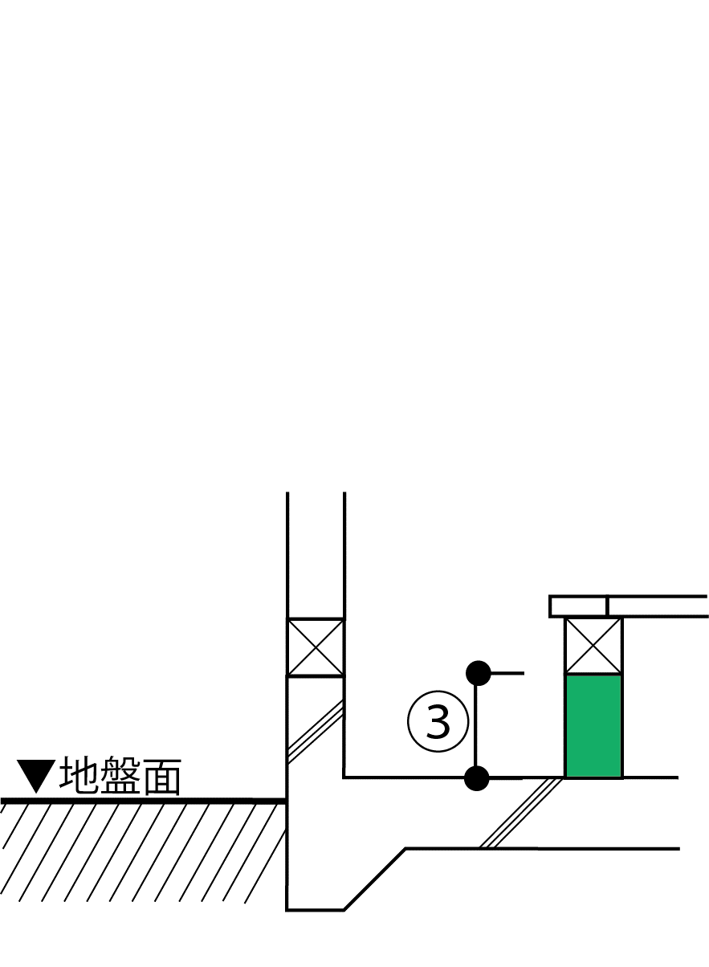
2）土間等の外周長さと線熱貫流率の入力
部位番号 | 部位名 |  | 土間床等の外周長Ｌ［m］ | 線熱貫流率 [W/(m・K)] | 日射の当たらない基礎等 |  | 熱損失 [W/K]

土間等熱損失合計 |  |  | 0.00 | - | - |  | 0.00

【基礎壁について】
3）基礎壁等の入力
仕様番号 |  | 方位 | 面積 [㎡] | 熱貫流率 [W/(㎡･K)] | 日射の当たらない基礎等 |  | 冷房期日射熱取得量 [W/(W/㎡)] | 暖房期日射熱取得量 [W/(W/㎡)] | 熱損失 [W/K]
＜新計算法＞
＜旧計算法＞
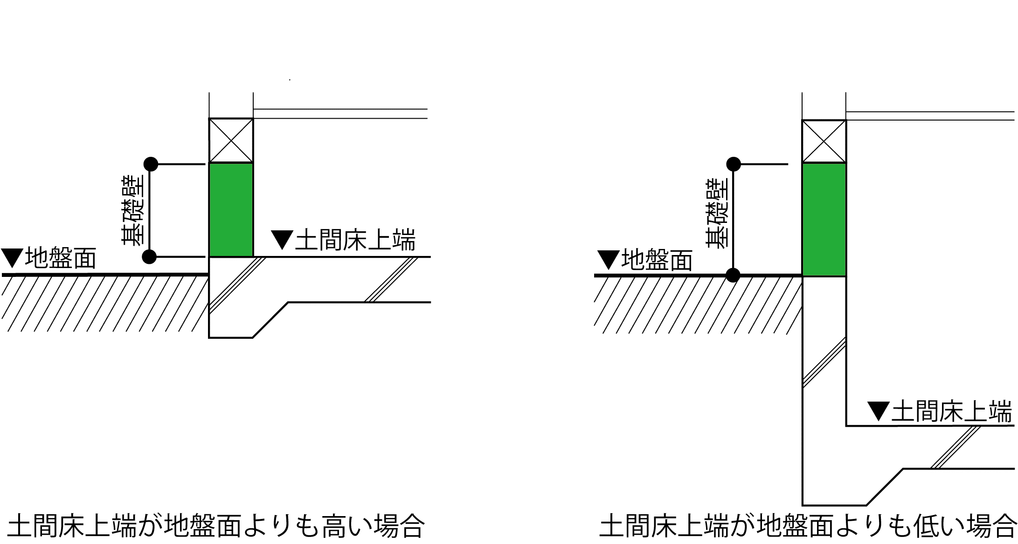
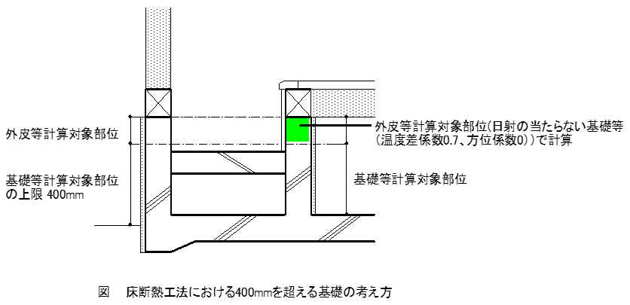

（基礎壁）

基礎壁合計 |  |  | 0.00 | - | - |  | 0.00 | 0.00 | 0.00

外皮計算書簡単ガイド
